一些说明
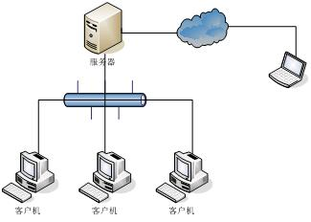
数据库放在服务器内
1 | 软件的整体构架：

该软件的客户端可以放在任何的电脑中，与服务器中的数据库连接

2 | 软件可以基于EXCEL VBA，数据库可以基于EXCEL, ACCESS
3 | 软件启动后需要有界面来选择使用的数据库，因为会有外网的用户来使用，需要通过VPN先连接到内网的服务器，同时我们将来也会根据时间或使用部门的不同来选择不同的数据库（但数据格式必须一样，否则软件无法启动)
4 | 软件登陆界面需要用户名，密码等
5 | 重要：数据库更新的信息需要同步反映到各个客户端中

3-1整机性能检验（另一套软件）
说明：
1、蓝色底色是增加的三项。
2、蓝色框内的项目可以使用条码扫描或手工录入两种方式。
编码器号
制动器号
曳引轮号

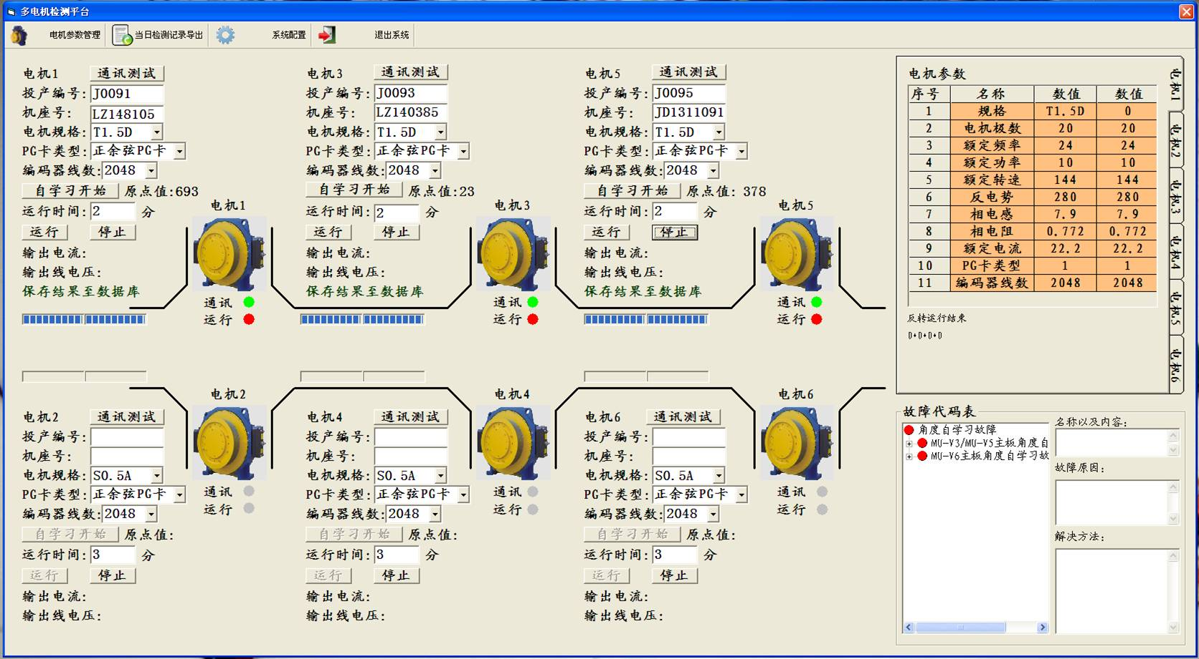

该软件为我们现在使用的测试软件，它会生成一个EXCEL表格， 包含生数据库5的信息，操作人员需要知道如何自动将生成的EXCEL表格里的信息同步到本软件的生产数据库5 中。

统计
8月20日 生产-包装-发货数量统计 |  |  |  |  |  | 与数据库对应关系

 | 要求数量 | 完成数量 | 完成率 | 颜色 | 颜色数据区间 | 要求 | 数据库依据
《生产计划》 | 60 | 30 | 50.00% |  | 0~90.0% | 《生产计划》投产数量 | “生产日期”
《包装计划》 | 70 | 68 | 97.14% |  | 90.1%~99.0% | 生产完成数量 | “性能检验日期”
《发货计划》 | 68 | 68 | 100.00% |  | 99.1%~100% | 《包装计划》投产数量 | “包装日期”
8月20日 生产-包装-发货数量统计
 |  |  |  |  |  | 包装完成数量 | “入库时间”
 |  |  |  |  |  | 要求发货数量 | “发货日期”
 |  |  |  |  |  | 实际发货数量 | “出库时间”

 |  |  |  |  |  | 要求：
 |  |  |  |  |  | 1、完成数量的柱体颜色依据完成率可变
 |  |  |  |  |  | 2、分日统计、月统计、年统计，格式相同。
 |  |  |  |  |  | 3、点击图标可以直接查询相关数据。

